Solicitud gráfica
 | Área: | Matemáticas |  |  | Fecha:
 | Grado: | 10
 | Título del tema: | La estadística y la combinatoria |  |  | ¿Cuaderno de estudio o recurso? | Recurso
 | Editor: | Adriana Ma. Pachón |  |  | Motor del recurso | M6A

 | Código guión o recurso: | MA_10_06_CO_REC130 | ← Para determinar este código, visite la hoja de Ayuda
 |  |  |  |  | ESPECIFICACIÓN DE ARCHIVOS A ENTREGAR
Núm. | Archivo Shutterstock o ruta en web | Imagen para: | Tipo | Ubicación de la imagen en el recurso M6A | Nombre imagen SMALL | Tamaño imagen SMALL | Nombre imagen ZOOM | Tamaño imagen ZOOM | Descripción | Observaciones
IMG01 | Ver descripción | Recurso M6A | Ilustración | Contenido | MA_10_06_CO_REC130_IMG01n.png | 286 x 286 px | MA_10_06_CO_REC130_IMG01a.png | 500 x 500 px | Conjunto de datos que se muestran adjuntos en la observación
IMG02 | Ver descripción | Recurso M6A | Ilustración | Contenido | MA_10_06_CO_REC130_IMG02n.png | 286 x 286 px | MA_10_06_CO_REC130_IMG02a.png | 500 x 500 px | Conjunto de datos que se muestran adjuntos en la observación
IMG03 | Ver descripción | Recurso M6A | Ilustración | Contenido | MA_10_06_CO_REC130_IMG03n.png | 286 x 286 px | MA_10_06_CO_REC130_IMG03a.png | 500 x 500 px | tabla que se muestra adjunta en la observación Pregunta 3 y 6 | 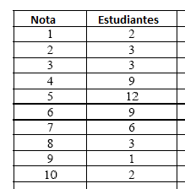
IMG04 | Ver descripción | Recurso M6A | Ilustración | Contenido | MA_10_06_CO_REC130_IMG04n.png | 286 x 286 px | MA_10_06_CO_REC130_IMG04a.png | 500 x 500 px | tabla que se muestra adjunta en la observación | 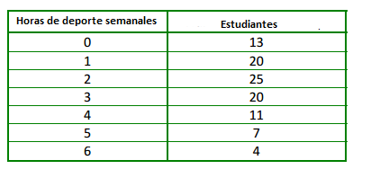
IMG05 | Ver descripción | Recurso M6A |  | Contenido | MA_10_06_CO_REC130_IMG05n.png | 286 x 286 px | MA_10_06_CO_REC130_IMG05a.png | 500 x 500 px | tabla que se muestra adjunta en la observación | 